Hoja1
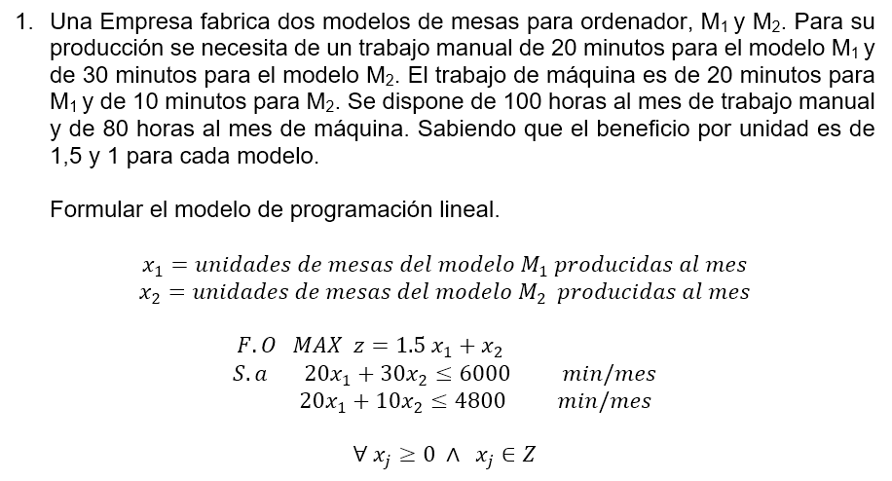

 | F.O. MAX z=1,5 x1 + x2 |  |  |  | [u.m/mes]
 | S.a | 20x1 + 30x2 + h1 = 6000
 |  | 20x1 + 10x2 + h2 = 4800

 | z | x1 | x2 | h1 | h2 | LD | q
z | 1 | -1.5 | -1 | 0 | 0 | 0
h1 | 0 | 20 | 30 | 1 | 0 | 6000 | 300
h2 | 0 | 20 | 10 | 0 | 1 | 4800 | 240
z | 1 | 0 | -0.25 | 0 | 0.075 | 360 |  | 1.5
h1 | 0 | 0 | 20 | 1 | -1 | 1200 | 60 | -20
x1 | 0 | 1 | 0.5 | 0 | 0.05 | 240 | 480 | 20
z | 1 | 0 | 0 | 0.0125 | 0.0625 | 375 |  | 0.25
x2 | 0 | 0 | 1 | 0.05 | -0.05 | 60 |  | 20
x1 | 0 | 1 | 0 | -0.025 | 0.075 | 210 |  | -0.5

 | Solución óptima factible
 |  |  | z*= | 375
 |  |  | x1*= | 210
 |  |  | x2*= | 60

Se deben fabricar mensualmente 210 unidades de mesas del modelo M1 y 60 unidades de mesas del modelo M2, para obtener una ganancia máxima de 375 u.m al mes.

Hoja2
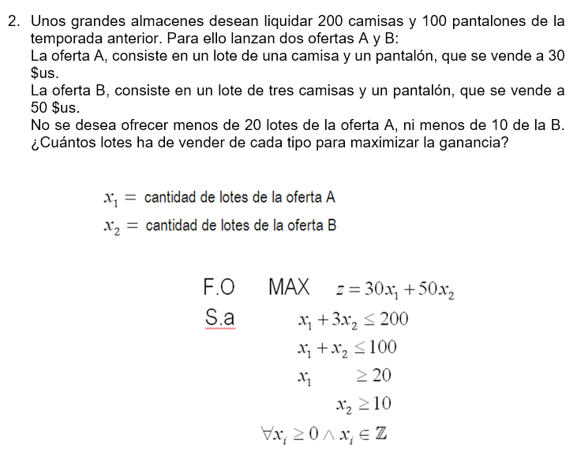

Hoja3
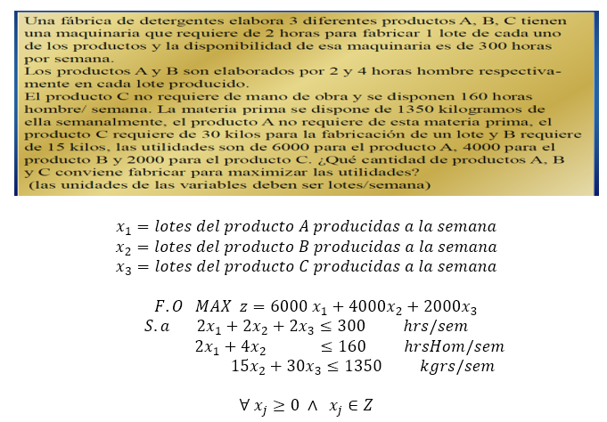

 | z | x1 | x2 | x3 | h1 | h2 | h3 | LD | q
z | 1 | -6000 | -4000 | -2000 | 0 | 0 | 0 | 0
h1 | 0 | 2 | 2 | 2 | 1 | 0 | 0 | 300 | 150
h2 | 0 | 2 | 4 | 0 | 0 | 1 | 0 | 160 | 80
h3 | 0 | 0 | 15 | 30 | 0 | 0 | 1 | 1350
z | 1 | 0 | 8000 | -2000 | 0 | 3000 | 0 | 480000 |  | 6000
h1 | 0 | 0 | -2 | 2 | 1 | -1 | 0 | 140 | 70 | -2
x1 | 0 | 1 | 2 | 0 | 0 | 0.5 | 0 | 80 |  | 2
h3 | 0 | 0 | 15 | 30 | 0 | 0 | 1 | 1350 | 45 | 0
z | 1 | 0 | 9000 | 0 | 0 | 3000 | 66.666666667 | 570000 |  | 2000
h1 | 0 | 0 | -3 | 0 | 1 | -1 | -0.066666666667 | 50 |  | -2
x1 | 0 | 1 | 2 | 0 | 0 | 0.5 | 0 | 80 |  | 0
x3 | 0 | 0 | 0.5 | 1 | 0 | 0 | 0.033333333333 | 45 |  | 30

 | Solución óptima factible
 |  |  | z*= | 570000
 |  |  | x1*= | 80
 |  |  | x2*= | 0
 |  |  | x3*= | 45

Para maximizar las utilidades se deben elaborar a la semana, 80 lotes del producto A y 45 lotes del producto C, esto generará una ganancia máxima semanal de 570000 u.m

